상품제안서
쌈채소 다용도 스윙볼 | 상품코드: F00575

 |  |  |  |  |  |  | 02-412-0044 | www.easy1.co.kr
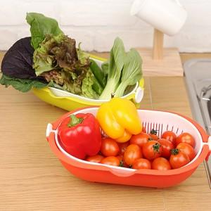 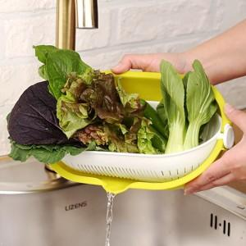 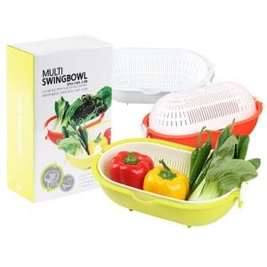

【상세/제작정보】 | 트레이를 360도 회전하여 물기를 제거하고 분리하는 멀티 쌈채소 스윙볼!

【인쇄/포장옵션】 | 스티커 / 별도문의

【공급단가】 | 수량 | 500~ | 1,000~ | 2,000~ | 3,000~ | 5,000~
*VAT별도 | 단가 | 3,570원 | 3,440원 | 3,310원 | 3,180원 | 3,100원

【상품 URL】 | http://www.easy1.co.kr/src/goods_detail.php?gdno=575

